操作説明
《ポチ勤用集計テンプレート説明》 |  |  |  | 社員残業計算・休憩固定版v1.4.0 |  | 2026・8・15更新

■シートの説明

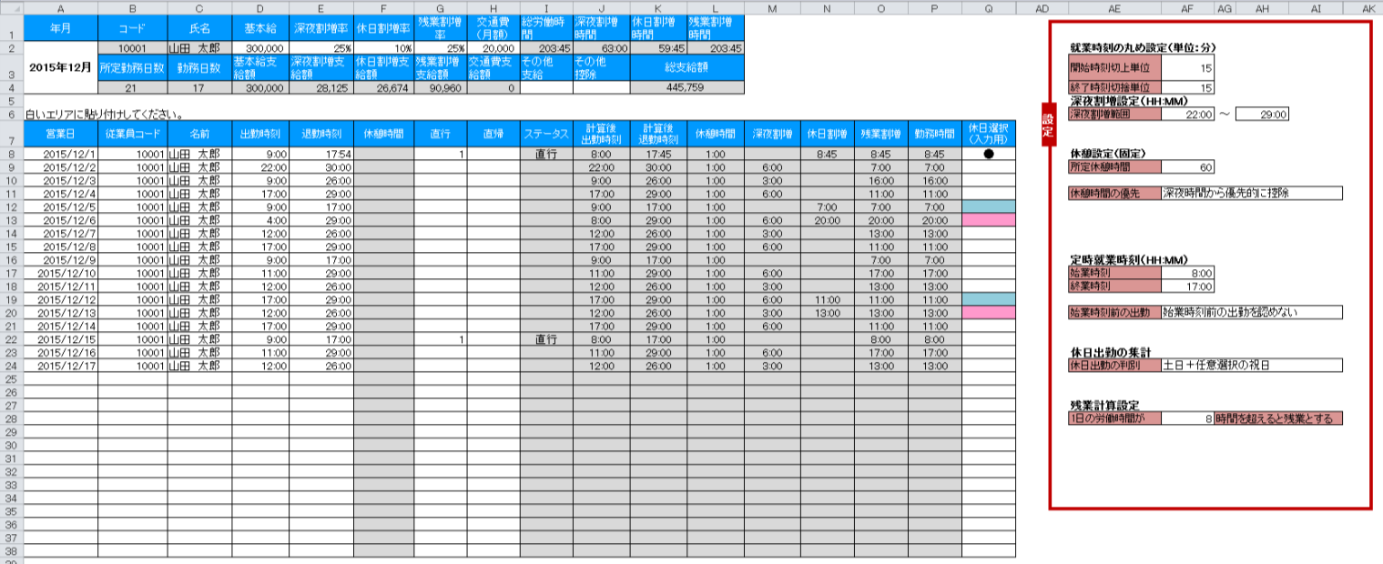

①まず最初に設定をしましょう。
そしてそれをテンプレートとして保存しましょう。

②従業員毎の時給を登録しましょう。

③データを貼り付けるのはここです。（白いエリア）
貼り付けた瞬間に計算が終了します。

■設定について

丸めと呼ばれる、切り上げ、切り捨ての設定です。

出勤時刻（開始時刻）の丸めは切り上げ設定のみ、退勤時刻（終了時刻）の丸めは切り捨て設定のみが
設定可能です。

 | 開始時刻切上単位を15分で設定した場合の計算例
 | 出勤打刻データ | 計算後の出勤時刻
 | 8:45:00 | 8:45:00
 | 8:46:00 | 9:00:00
 | 9:00:00 | 9:00:00
 | 9:01:00 | 9:15:00

 | 終了時刻切捨単位を15分で設定した場合の計算例
 | 退勤打刻データ | 計算後の退勤時刻
 | 16:59:00 | 16:45:00
 | 17:00:00 | 17:00:00
 | 17:01:00 | 17:00:00
 | 17:14:00 | 17:00:00

尚、1分で設定した場合、打刻データ＝計算後時刻となりますので、丸め処理は行われません。

深夜時間帯に時給が割り増しになる場合に、その時間帯を設定します。
24時以降の表記を25:00のようにしている点にご注意ください。

深夜割増の計算機能を使用しない場合においても、時刻は設定してください。
深夜割増時給の単価を0円で登録しておけば、深夜割増は給与に計算されません。

固定休憩時間の設定です。Pochikinから出力したデータに休憩時間が存在しても全て無視して固定時間で計算します。

深夜割増の時給時間帯と、通常の時給時間帯のどちらを優先して休憩時間の控除を行うかを設定可能です。

例） | 出勤 17:00 | ※丸めは全て1分を想定
 | 退勤 22:45
 | 休憩 60分
 | 選択肢 |  | 全体の勤務時間 |  | 深夜割増の時間
 | 時間が長いほうから優先的に控除 |  | 5:45:00 |  | 0:45:00
 | 普通時間から控除 |  | 5:45:00 |  | 0:45:00
 | 深夜時間から控除 |  | 5:45:00 |  | 0
（60進法表記）

直行・直帰の登録があった場合の出社時刻と退社時刻を定時扱いにて処理するための設定です。

また、勤務時間が常に固定時間帯の場合、始業時刻より前に打刻した時間を勤務時間に含めたくない場合には、
始業時刻前の出勤設定において、始業時刻前の出勤を認めないを選択してください。

休日出勤により、時給が割増になる場合に設定します。

土日だけでしたら、EXCELは自動計算できるのですが、祝日はEXCELで自動取得することはできません。
そのため、祝日は手動にて都度登録します。

「土日＋任意選択の祝日」を選択した場合のは、土日は自動で休日として判定します。それ以外の祝日を水色の列に登録します。

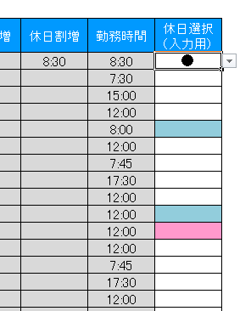

「全て任意選択」を選択した場合には、土日を問わず●印のある勤務しか休日出勤として計算しません。

■時給設定について

白いセルが入力可能な箇所です。

 | 年月 | 自分で入力してください。

 | 時給 | 通常時給です。（割増のない時給）

 | 深夜割増率 | 深夜割増の割増率を入力してください。

 | 休日割増率 | 休日割増の割増率を入力してください。

 | 残業割増率 | 残業割増の割増率を入力してください。

 | 交通費月額 | １ヶ月の交通費を登録します。

 | その他支給 | 手当てなどの支給金額を入力ください。

 | その他控除 | 給与から天引きする控除金額を入力ください。

 |  | ※休日割増、深夜割増、残業割増が重複してものそれぞれの割増分が加算されるようになっていますのでご安心ください。

■データの貼り付け
①まずは、Pochikin管理画面の「データ出力」から給与計算の出力対象期間と出力対象者を選択し、
データをダウンロードします。
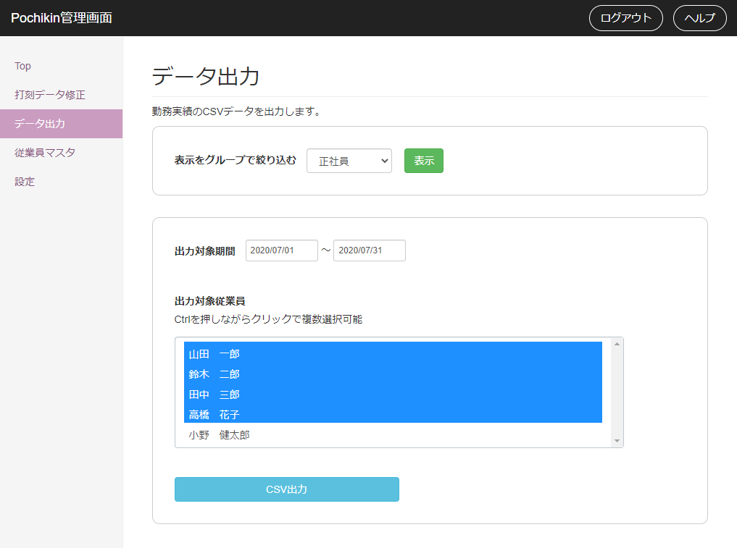

②ダウンロードしたCSVファイルをExcel等で開き、一人分のデータだけ選択してコピーします。

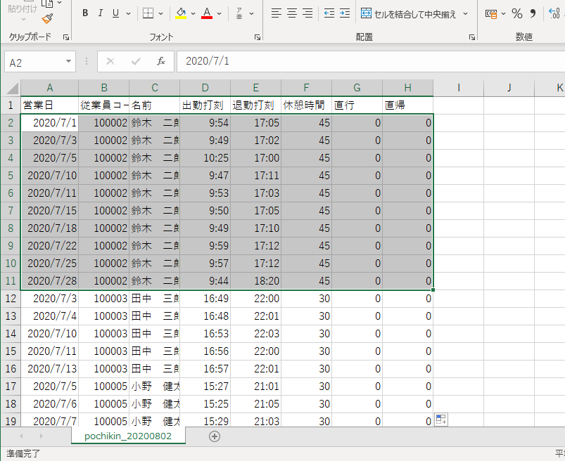

図の例では、鈴木二郎さんのデータだけ選択してコピーしています。
A列～H列（営業日～直帰）までを選択してください。
CSVデータを開くのはExcelでなくても、その他のCSVエディタでもかまいません。
Excelで開いた場合、打刻時刻が24時以降の場合に、表示が24:00:00のような表示になりますが、気にせずコピペして大丈夫です。

③Pochikinの集計シートへ貼り付けします。これで計算が完了します。
計算対象となる人数分のテンプレートを用意し、この作業を繰り返してください。

このセルにフォーカスを合わせて貼り付けてください。

■シートの保護、カスタマイズについて
シートの保護がかけてあります。
パスワードは「pochikin」です。

ご自由にカスタマイズしていただいて結構です。

操作説明のシートを削除して、シートの保護のパスワードがわからなくなるケースが多いようです。お気を付けください。

■Pochikin Shift（応援勤務・同日複数回勤務）への対応について

Pochikin Shiftでは応援勤務と同日複数回勤務に対応したため、同じ営業日の打刻データが
複数行に分かれて出力されることがあります。v1.4では以下を変更し、そのまま貼り付けて
集計できるようにしました。

①貼り付け可能な行数を31行から100行に拡張しました。（8行目～107行目）

②「出勤日数」を行数ではなく日付のユニーク数で数えるようにしました。
同じ営業日に複数回勤務しても、交通費は1日分だけ計上されます。

③貼り付けたデータが最終行（107行目）に達した場合、氏名欄にERRORを表示します。
行数が足りずに集計から漏れることを防ぐための警告です。

④複数名のデータを誤って貼り付けた場合の検知が働いていなかった不具合を修正しました。

※総労働時間・深夜割増時間・休日割増時間は行ごとに計算して合計するため、
同じ営業日が複数行になっても正しく集計されます。

※深夜割増は24時以降を25:00のように表記したデータを前提としています。
日をまたぐ勤務は必ず24時超えの表記で出力してください。

※応援勤務の拠点別集計はこのテンプレートでは行いません。給与計算は従業員単位のため、
拠点は集計結果に影響しません。拠点別の人件費はPochikin Shiftの管理画面をご確認ください。

⑤残業割増時間を「行単位」から「営業日単位」の計算に変更しました。
同じ営業日の勤務時間を合計してから所定労働時間を差し引きます。
1日1行のデータでは結果は変わりませんが、同じ営業日が複数行になる場合、
変更前は残業が過小に計上されていました。（例：5時間＋5時間＝日計10時間を
どちらも8時間以下と判定し、残業0時間としていた）
残業時間はその営業日の最初の行にまとめて計上されます。

⑥交通費支給額の参照先が誤っていた不具合を修正しました。
（残業割増率を参照していたため、交通費が正しく支給額に反映されていませんでした）

⑦割増支給額の参照先が誤っていた不具合を修正しました。
休日割増支給額が休日割増率ではなく深夜割増率を、残業割増支給額が
残業割増率ではなく深夜割増率を参照していました。

集計シート
年月 | コード | 氏名 | 基本給 | 深夜割増率 | 休日割増率 | 残業割増率 | 交通費 （月額） | 総労働時間 | 深夜割増時間 | 休日割増時間 | 残業割増時間
2015-12-01 |  |  | 300,000 | 25% | 10% | 25% | 20,000 |  |  |  |  |  |  |  |  |  | 就業時刻の丸め設定（単位：分）
 | 所定勤務日数 | 勤務日数 | 基本給支給額 | 深夜割増支給額 | 休日割増支給額 | 残業割増支給額 | 交通費支給額 | その他 支給 | その他 控除 | 総支給額 |  |  |  |  |  |  | 開始時刻切上単位 | 15
 | 21 |  | 300,000 |  |  |  |  |  |  | 300,000 |  |  |  |  |  |  | 終了時刻切捨単位 | 15
設定
 |  |  |  |  |  |  |  |  |  |  |  |  |  |  |  |  | 深夜割増設定（HH:MM）
白いエリアに貼り付けしてください。 |  |  |  |  |  |  |  |  |  |  |  |  |  |  |  |  | 深夜割増範囲 | 22:00:00 | ～ | 29:00:00
営業日 | 従業員コード | 名前 | 出勤時刻 | 退勤時刻 | 休憩時間 | 直行 | 直帰 | ステータス | 計算後 出勤時刻 | 計算後 退勤時刻 | 休憩時間 | 深夜割増 | 休日割増 | 残業割増 | 勤務時間 | 休日選択 （入力用）
 |  |  |  |  |  |  |  |  |  |  |  |  |  |  |  |  | 休憩設定（固定）
 |  |  |  |  |  |  |  |  |  |  |  |  |  |  |  |  | 所定休憩時間 | 60

 |  |  |  |  |  |  |  |  |  |  |  |  |  |  |  |  | 休憩時間の優先 | 深夜時間から優先的に控除

 |  |  |  |  |  |  |  |  |  |  |  |  |  |  |  |  | 定時就業時刻（HH:MM）
 |  |  |  |  |  |  |  |  |  |  |  |  |  |  |  |  | 始業時刻 | 8:00:00
 |  |  |  |  |  |  |  |  |  |  |  |  |  |  |  |  | 終業時刻 | 17:00:00

 |  |  |  |  |  |  |  |  |  |  |  |  |  |  |  |  | 始業時刻前の出勤 | 始業時刻前の出勤を認めない

 |  |  |  |  |  |  |  |  |  |  |  |  |  |  |  |  | 休日出勤の集計
 |  |  |  |  |  |  |  |  |  |  |  |  |  |  |  |  | 休日出勤の判別 | 土日＋任意選択の祝日

 |  |  |  |  |  |  |  |  |  |  |  |  |  |  |  |  | 残業計算設定
 |  |  |  |  |  |  |  |  |  |  |  |  |  |  |  |  | 1日の労働時間が | 8 | 時間を超えると残業とする

